Sheet0
地块名称 | 建设用地面积(㎡) | 规划建筑面积(㎡) | 容积率 | 截止日期 | 成交日期 | 起始价(万元) | 成交价(万元) | 成交楼面价(元/㎡) | 溢价率 | 受让单位 | 土地星级
高新区十甲支路以南、樱前街以北、潍县中路以西 | 43200 | 112320 | 大于或等于2并且小于或等于2.6 | 2020-10-13 | 2020-10-13 | 16718.4 | 16718.4 | 1488.46 | 0 | 潍坊茂源商业发展有限公司 | 5星
高新区健康东街以南、新昌六路以东 | 20517 | 102585 | 大于或等于2并且小于或等于5 | 2020-10-13 | 2020-10-13 | 4770.19 | 4770.19 | 465 | 0 | 潍坊创吉投资有限公司 | 5星
农综区核心区食品大街以南、北海路以西 | 57947 | 144867.5 | 大于或等于1.2并且小于或等于2.5 | 2020-08-10 | 2020-08-10 | 11821.19 | 11821.19 | 816 | 0 | 潍坊辰昊置业发展有限公司 | 2星
高新区健康东街以北、高新一路以西 | 16951 | 50853 | 大于或等于2并且小于或等于3 | 2020-07-24 | 2020-07-24 | 5848.1 | 5873.52 | 1155 | 0.43 | 潍坊高新区国有资本运营管理有限公司 | 3星
高新区宝通街以南、东方路以东 | 20910 | 106641 | 大于或等于4并且小于或等于5.1 | 2020-06-22 | 2020-06-22 | 8468.54 | 8468.54 | 794.12 | 0 | 潍坊华普置业有限公司 | 5星
潍坊综合保税区桃园街以南、高五路以东 | 25610 | 79391 | 大于或等于2.5并且小于或等于3.1 | 2020-02-18 | 2020-02-18 | 5685.42 | 5685.42 | 716.12 | 0 | 潍坊综合保税区投资发展有限公司 | 2星
高新区福寿东街以北、广通路以东 | 215 | 1720 | 大于或等于7并且小于或等于8 | 2019-11-14 | 2019-11-14 | 116.09 | 116.09 | 675 | 0 | 潍坊大昌投资有限公司 | 5星
高新区樱前街以北、十甲支路以南、潍县中路以西 | 43200 | 125280 | 大于或等于2.2并且小于或等于2.9 | 2019-10-08 | 2019-10-08 | 16653.59 | 16653.59 | 1329.3 | 0 | 潍坊十甲置业有限公司 | 5星
高新区健康东街以南、潍县中路以东、胜利东街以南 | 11475 | 91800 | 等于8 | 2019-07-31 | 2019-07-31 | 4406.39 | 4406.39 | 480 | 0 | 潍坊三甲置业有限公司 | 5星
高新区胜利东街以南、潍县中路以东 | 11475 | 91800 | 等于8.0 | 2019-01-17 | 2019-07-31 | 4406.39 | 4406.39 | 480 | 0 | 潍坊三甲置业有限公司 | 5星
高新区梨园街以南、金马路以西 | 1263 | 6315 | ≥4,≤5 | 2019-01-07 | 2019-01-07 | 530.46 | 530.46 | 840 | 0 | 潍坊十甲置业有限公司 | 4星
高新区梨园街以南、金马路以西 | 2093 | 2511.6 | ≥1.0,≤1.2 | 2019-01-07 | 2019-01-07 | 847.66 | 847.66 | 3375.01 | 0 | 潍坊十甲置业有限公司 | 4星
高新区健康东街以北、府东路以东 | 833 | 3748.5 | ≤4.5 | 2019-01-03 | 2019-01-03 | 249.9 | 249.9 | 666.66 | 0 | 潍坊市东方国有资产经营管理有限公司 | 4星
潍坊综合保税区桃园街以北、高二路以东 | 14273 | 27118.7 | ≥1.5且≤1.9 | 2018-10-22 | 2018-10-22 | 3318.46 | 3318.46 | 1223.68 | 0 | 潍坊综合保税区投资发展有限公司 | 2星
樱前街以南、潍县中路以东 | 16490 | 54417 | ≥2.6且≤3.3 | 2018-09-28 | 2018-09-28 | 9399.29 | 9424.04 | 1731.81 | 0.26 | 山东郡海置业有限公司 | 5星
宝通街以南、志远路以西 | 31986 | 115149.6 | ≥2.8且≤3.6 | 2018-09-28 | 2018-09-28 | 14873.48 | 14873.48 | 1291.67 | 0 | 山东华安集团有限公司 | 5星
健康东街以北、高新一路以西 | 7244 | 17385.6 | ≥1.9且≤2.4 | 2018-06-15 | 2018-06-15 | 2173.19 | 2173.19 | 1250 | 0 | 山东高创建设投资集团有限公司 | 5星
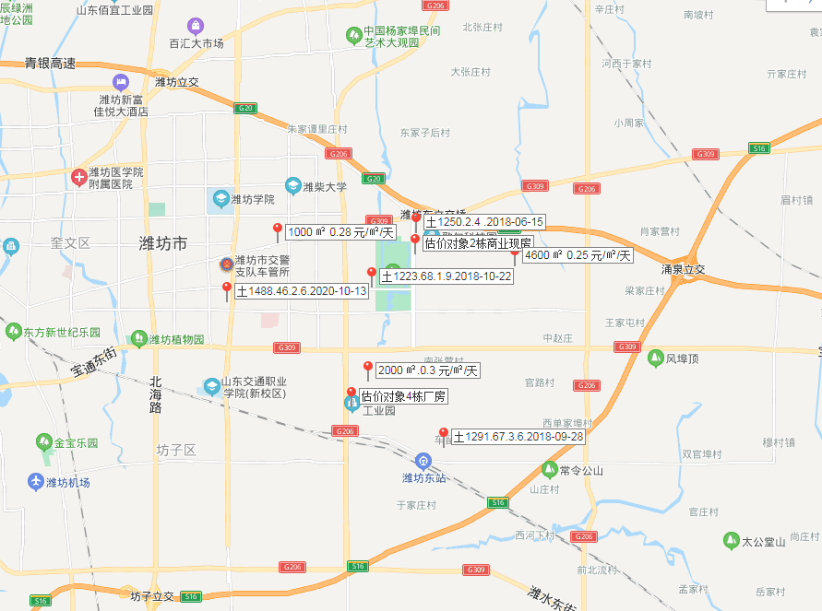

租金计算
序号 | 承租方 | 面积 | 租约期 | 第一年租金 | 第二年租金 | 第三年租金 | 第四年租金 | 第五年租金 |  | 2020-10-28 | 2021-07-01 | 2022-07-01
1 | 潍坊尚佰家具有限公司 | 5273.58 | 2018-7-1至2023-6-30 | 0.1 | 0.1 | 0.15 | 0.2 | 0.25 |  | 2021-06-30 | 2022-06-30 | 2023-06-30
2 | 潍坊欧梦西热能科技有限公司 | 2914.41 | 2018-7-1至2023-6-30 | 0.2 | 0.2 | 0.25 | 0.3 | 0.35
3 | 未提供租约 | 72661.78 |  |  |  |  |  |  | 租约期租金收入 | 193804.065 | 383916.624 | 479895.78
 |  |  |  |  |  |  |  |  |  | 178507.6125 | 318253.572 | 371295.834
 |  |  |  |  |  |  |  |  | 其他部分租金收入 | 11918530.119 | 17707530.462 | 18238756.376
 |  |  |  |  |  |  |  |  | 租约期内总收入 | 49790490.445
 |  |  |  |  |  |  |  |  | 租约期 | 2.67
 |  |  |  |  |  |  |  |  | 租约期内平均租金 | 0.66
 |  |  |  |  |  |  |  |  | 市调租金 | 0.65
 |  |  |  |  |  |  |  |  | 市调增长率 | 3.00%
 |  |  |  |  |  |  |  |  | 租约期结束日租金 | 0.7

